使い方
このファイルは、各学校の体力・運動能力調査のデータから、「全国平均値、宮城県平均値との比較をしたレーダーチャート」を作成します。県教委に報告をするファイルを使用しますので、新たにデータを入力する必要はありません。
このファイルの使い方

１ 入力した報告用ファイル（令和３年度体力・運動能力調査報告【様式２－①】を準備して下さい。

２ データ貼付シートに、学校のデータを貼り付けて下さい。

 | 枠の部分に、データをすべて貼り付けて下さい。

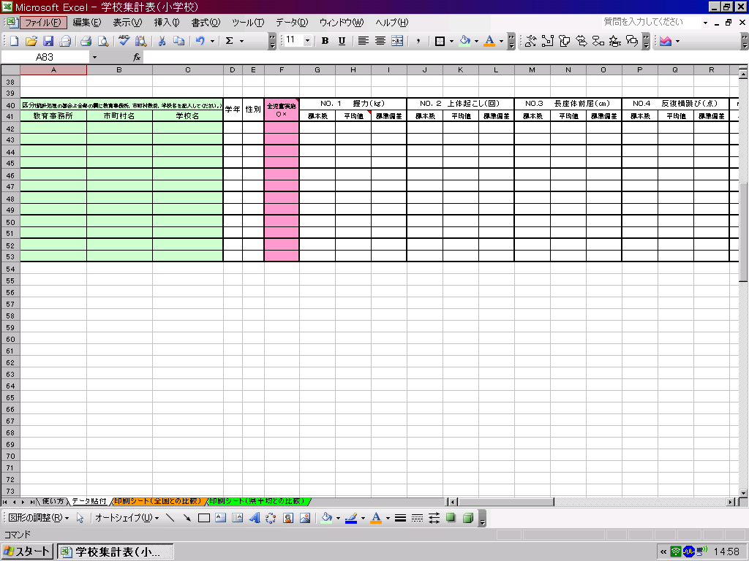

データ貼付シートへ

３ 印刷シートを確認して、必要なシートを印刷して下さい。

印刷シート（全国との比較）へ
印刷シート（県平均）との比較）へ

※このファイルでは、２０ｍシャトルを選択してレーダーチャートを作成します。

印刷シート（全国との比較）
体力・運動能力調査結果（全国平均との比較）
 | 教育事務所
○下のグラフは、各測定種目の令和４年度と５年度の結果を経年で比較できるようにしています。令和５年度の
１年生は前年度データがないため除外し、令和５年度の２年生と３年生の結果の昨年度との比較となります。
○どちらの年も各測定種目の令和４年度全国平均値を「５０」とした時の、Tスコアを表し、５０を上回っていると
全国平均値より優れている、５０を下回っていると全国平均値より劣っていることを表しています。

 | 令和４年度 | 令和５年度
１年生男子
握力 | 50 | 10.3
上体起こし | 50 | 5.9
長座体前屈 | 50 | 9.1
反復横とび | 50 | -23.8
20mｼｬﾄﾙﾗﾝ | 50 | 22.0
５０ｍ走 | 50 | 155.8
立ち幅とび | 50 | -23.4
ﾊﾝﾄﾞﾎﾞｰﾙ投げ | 50 | 16.6
２年生男子
握力 | 50 | 7.5
上体起こし | 50 | 3.1
長座体前屈 | 50 | 8.1
反復横とび | 50 | -22.4
20mｼｬﾄﾙﾗﾝ | 50 | 16.5
５０ｍ走 | 50 | 165.7
立ち幅とび | 50 | -32.3
ﾊﾝﾄﾞﾎﾞｰﾙ投げ | 50 | 14.4

１年生女子
握力 | 50 | 1.9
上体起こし | 50 | 11.4
長座体前屈 | 50 | 5.5
反復横とび | 50 | -25.2
20mｼｬﾄﾙﾗﾝ | 50 | 23.0
５０ｍ走 | 50 | 171.0
立ち幅とび | 50 | -28.1
ﾊﾝﾄﾞﾎﾞｰﾙ投げ | 50 | 19.1
２年生女子
握力 | 50 | -3.7
上体起こし | 50 | 9.6
長座体前屈 | 50 | 4.1
反復横とび | 50 | -29.2
20mｼｬﾄﾙﾗﾝ | 50 | 21.4
５０ｍ走 | 50 | 167.7
立ち幅とび | 50 | -28.8
ﾊﾝﾄﾞﾎﾞｰﾙ投げ | 50 | 18.7

２年生男子
握力 | 50 | 7.5
上体起こし | 50 | 3.1
長座体前屈 | 50 | 8.1
反復横とび | 50 | -22.4
20mｼｬﾄﾙﾗﾝ | 50 | 16.5
５０ｍ走 | 50 | 165.7
立ち幅とび | 50 | -32.3
ﾊﾝﾄﾞﾎﾞｰﾙ投げ | 50 | 14.4
３年生男子
握力 | 50 | 2.8
上体起こし | 50 | 0.0
長座体前屈 | 50 | 6.1
反復横とび | 50 | -29.0
20mｼｬﾄﾙﾗﾝ | 50 | 12.4
５０ｍ走 | 50 | 165.8
立ち幅とび | 50 | -38.6
ﾊﾝﾄﾞﾎﾞｰﾙ投げ | 50 | 10.4

２年生女子
握力 | 50 | -3.7
上体起こし | 50 | 9.6
長座体前屈 | 50 | 4.1
反復横とび | 50 | -29.2
20mｼｬﾄﾙﾗﾝ | 50 | 21.4
５０ｍ走 | 50 | 167.7
立ち幅とび | 50 | -28.8
ﾊﾝﾄﾞﾎﾞｰﾙ投げ | 50 | 18.7
３年生女子
握力 | 50 | -6.8
上体起こし | 50 | 7.4
長座体前屈 | 50 | 0.8
反復横とび | 50 | -29.4
20mｼｬﾄﾙﾗﾝ | 50 | 22.0
５０ｍ走 | 50 | 168.5
立ち幅とび | 50 | -26.5
ﾊﾝﾄﾞﾎﾞｰﾙ投げ | 50 | 17.5

